RESUMEN
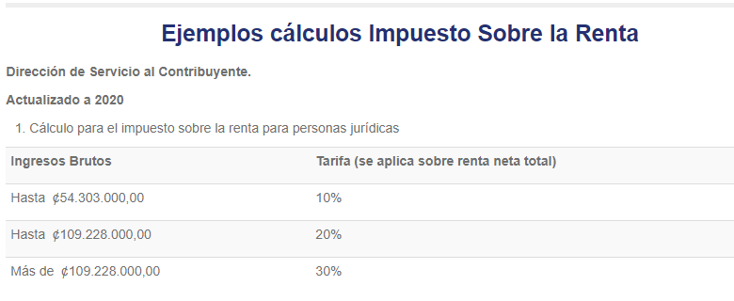
 | Resumen de Costos por Componente |  |  |  | Tasa $ | 25
 | RESUMEN DE PROYECTO - CCTV |  |  |  |  |  | OPCIÓN DE SERVICIOS POR 4 AÑOS
 | Resumen del Proyecto | Costo | % del costo | % de venta | P. Venta | Margen X Componente | Monto | $- | Int.s | 10.0%
CCTV | Productos 1 | $- |  | 27% | $- | $- | Plazo | 48
 | Productos 2 | $- |  | 30% | $- | $- | Cuota | $-
 | Productos 3 | $- |  | 30% | $- | $- | TIR
 | Productos 4 | $- |  | 30% | $- | $- | Utilidad Neta del Ejercicio |  | $-
 | Productos 5 | $- |  | 30% | $- | $-
Materiales/otros | Materiales | $- |  | 30% | $- | $-
 | OPEX GV | $- |  | 27% | $- | $-
OPEX | OPEX | $- |  | 30% | $- | $-
 | TOTALES | $- | 0% | 29% | $- | $-

 | Ingresos | $-
 | Costos | $-
 | Margen bruto | $-
 | Opex | $-
 | Opex administrativo
 | Comisiones | $-
 | Utilidad Operativa | $-
 | Fianzas | $-
 | Costo financiero | $-
 | Utilidad antes de ISR | $-
 | ISR | $- | 10%
 | Utilidad neta | $-

 | Utilidad Neta del Ejercicio | $-

Hasta | IMPUESTO SOBRE LA RENTA COSTA RICA
Hasta | Ingresos brutos | Tarifa(Se aplica sobre renta neta total) | Ingresos Brutos $
Mayor de | ₡54,303,000.00 | 10% | $96,111.50
 | ₡109,228,000.00 | 20% | $193,323.89 |  | 0.1
 | ₡109,228,000.00 | 30% | $193,323.89

COTIZACIÓN
C O T I Z A C I Ó N
Cédula Jurídica: 3101666618 |  | www.grupovision.org
Tibas Anselmo Llorente, Cámara Costarricense de la Construción
San José, Costa Rica
Teléfonos: (506) 40101090

 |  |  | V1

Nombre: |  | Fecha: | 2026-10-19
Atención: |  | Cotización #: | T5-0000000-26
Correo: |  | Validez de: | 15 días
Tel: |  | Método de envío: | Electrónico
Dirreción: | San José, Costa Rica | Ref:
Asesor:

Cantidad | Descripción | Precio U. | Total Contado
 | Equipos

Observaciones:
****************************************U.L****************************************

 |  | SUBTOTAL | $- | $-
 |  | IMPUESTO | $-
ss |  | TOTAL | $-

Forma de pago : 50% adelanto y 50% contra entrega del proyecto.
TIEMPO DE ENTREGA: según se detalla la oferta.
Estos precios son entregados en Costa Rica.
Precio sujeto a cambio una vez finalizado el tiempo de validez de esta oferta.
Garantía: 12 meses
Observación:

[Nombre del asesor responsable]
Depto Preventa y Diseño
Edificio Cámara Costarricense de la Construcción Piso 4, oficina 401
Teléfonos: (506) 40101090
E-mail: [correo del asesor]

COTIZACION (Financ)
C O T I Z A C I Ó N
Cédula Jurídica: 3101666618 |  | www.grupovision.org
Tibas Anselmo Llorente, Cámara Costarricense de la Construción
San José, Costa Rica
Teléfonos: (506) 40101090

 |  |  | V1

Nombre: |  | Fecha: | 2026-10-19
Atención: |  | Cotización #: | T5-0000000-26
Correo: |  | Validez de: | 15 días
Tel: |  | Método de envío: | Electrónico
Dirreción: | San José, Costa Rica | Ref:
Asesor:

Cantidad | Descripción | Precio Unitario Mensual | Total Mensual
 | Equipos

Observaciones:
****************************************U.L****************************************

 |  | SUBTOTAL | $- | $-
 |  | IMPUESTO | $-
ss |  | TOTAL MENSUAL | $-

Forma de pago : 50% adelanto y 50% contra entrega del proyecto.
TIEMPO DE ENTREGA: según se detalla la oferta.
Estos precios son entregados en Costa Rica.
Precio sujeto a cambio una vez finalizado el tiempo de validez de esta oferta.
Garantía: 12 meses
Observación:

[Nombre del asesor responsable]
Depto Preventa y Diseño
Edificio Cámara Costarricense de la Construcción Piso 4, oficina 401
Teléfonos: (506) 40101090
E-mail: [correo del asesor]

